Момент силы натяжения (M)
Масса груза, г | Положение утяжелителей
 | 1 риска | 2 риска | 3 риска | 4 риска | 5 риска | 6 риска
𝑚1 | 0.060 | 0.060 | 0.060 | 0.060 | 0.060 | 0.060
𝑚2 | 0.109 | 0.109 | 0.109 | 0.109 | 0.109 | 0.109
𝑚3 | 0.157 | 0.157 | 0.158 | 0.158 | 0.158 | 0.159
𝑚4 | 0.205 | 0.206 | 0.206 | 0.207 | 0.207 | 0.208
Масса грузов, кг
m1 = | 0.220 |  | d = | 0.046
m2 = | 0.440 |  | d - это диаметр ступицы
m3 = | 0.660 |  | g = | 9.8
m4 = | 0.880 |  | m_каретки = | 0.047

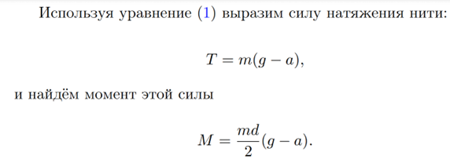
Это таблица углового ускорения (M, Н*м)

